Ahmed_body_summary
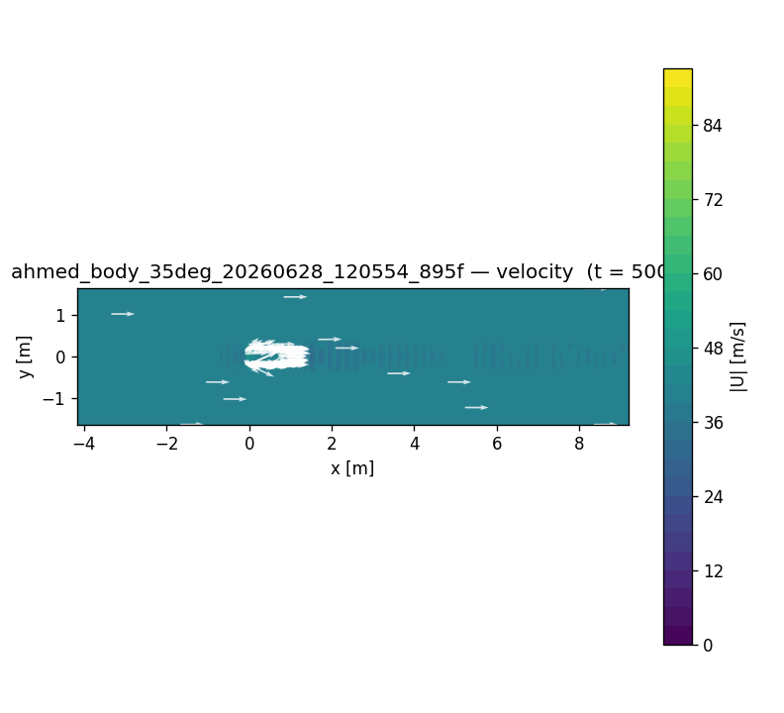
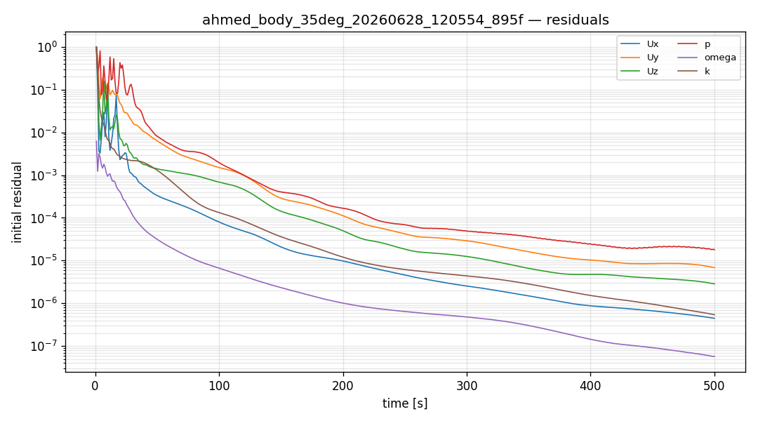
Ahmed body RANS (kOmegaSST, U=40 m/s, Re/L=2.67e6) — slant & mesh 비교
Case | Slant | Mesh cells | prism layers | Cd | Cl | Cm | 수렴 | 비고
A-coarse | 25° | 64,779 | 3 | 0.555 | 0.428 | -0.005 | O | 파일럿
A-refined | 25° | 291,881 | 5 | 0.499 | 0.420 | -0.005 | O | 본 케이스
B | 35° | 303,981 | 5 | 0.542 | 0.545 | -0.035 | O | slant↑→Cd·Cl↑

검증값 참고
출처 | Slant | Cd(exp/LES) | 비고
Ahmed et al. 1984 / LES | 25° | ~0.285–0.31 | 벤치마크
본 RANS(refined) | 25° | 0.499 | 과대예측(coarse RANS 한계)

